Hoja1
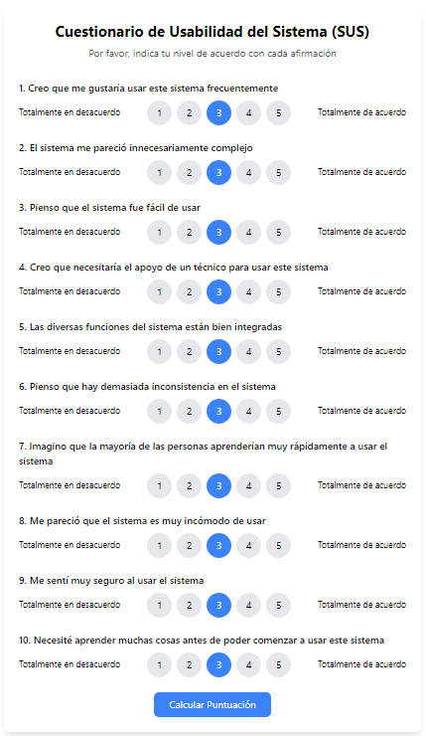
HU1: Simulador
Pregunta\Encuestado | Jorge | Rodrigo | Bruno | Benjamín | Jean
1 | 5 | 5 | 5 | 5 | 5
2 | 1 | 1 | 1 | 1 | 1
3 | 5 | 5 | 5 | 5 | 5
4 | 2 | 1 | 1 | 1 | 1
5 | 4 | 5 | 4 | 4 | 5
6 | 2 | 1 | 2 | 2 | 1
7 | 5 | 5 | 5 | 5 | 5
8 | 1 | 1 | 1 | 1 | 1
9 | 5 | 4 | 5 | 5 | 5
10 | 1 | 1 | 1 | 1 | 1
 | 92.5 | 97.5 | 95 | 95 | 100 | 96
HU3: Solicitud
Pregunta\Encuestado | Jorge | Rodrigo | Bruno | Benjamín | Jean
1 | 5 | 5 | 5 | 5 | 5
2 | 1 | 1 | 2 | 1 | 1
3 | 5 | 5 | 5 | 5 | 5
4 | 1 | 1 | 1 | 1 | 1
5 | 5 | 5 | 3 | 4 | 4
6 | 2 | 1 | 2 | 2 | 1
7 | 5 | 4 | 5 | 4 | 5
8 | 1 | 1 | 1 | 2 | 2
9 | 5 | 3 | 4 | 4 | 5
10 | 1 | 1 | 1 | 1 | 1
 | 97.5 | 92.5 | 87.5 | 87.5 | 95 | 92
HU4: Evaluación
Pregunta\Encuestado | Jorge | Rodrigo | Bruno | Benjamín | Jean
1 | 5 | 5 | 4 | 5 | 5
2 | 1 | 2 | 3 | 2 | 1
3 | 5 | 4 | 5 | 4 | 4
4 | 1 | 1 | 2 | 1 | 1
5 | 5 | 5 | 5 | 4 | 4
6 | 3 | 1 | 1 | 2 | 1
7 | 5 | 4 | 4 | 4 | 4
8 | 1 | 1 | 2 | 2 | 2
9 | 3 | 3 | 5 | 5 | 5
10 | 1 | 1 | 2 | 1 | 1
 | 90 | 87.5 | 82.5 | 85 | 90 | 87

